Sheet1
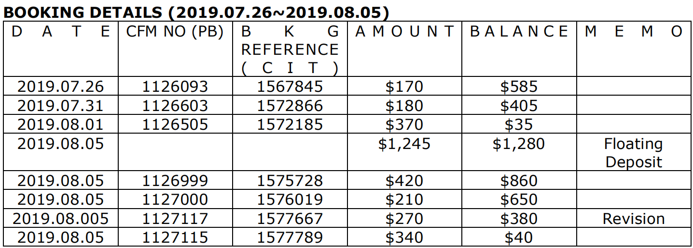

上期预付款余额755 |  | 755
 | 订单金额 | 预付款余额
1567845 | 170 | 585
1572866 | 180 | 405
1572185 | 370 | 35
 | 1245 | 1280 | 预付1245

1575728 | 420 | 860
1576019 | 210 | 650
1577667 | 270 | 380
1577789 | 340 | 40

